Graphique 1
Graphique 1 - Évolution infra annuelle de la mortalité par grandes causes en 2020

Cause | Tumeurs | Covid-19 | Maladies cardio-neurovasculaires | Symptômes et états morbides mal définis | Maladies de l’appareil respiratoire | Causes externes de morbidité et mortalité
Janv-fév | 256.9 | 0.2 | 196.8 | 89.8 | 75.5 | 58.9
Mars-mai | 239.7 | 165.5 | 171.1 | 91 | 54.5 | 52
Juin-sept | 248.5 | 12.2 | 161.5 | 78 | 43.2 | 58.1
Oct-déc | 248.1 | 187.5 | 183.2 | 89.9 | 48.7 | 56

Lecture > Entre mars et mai 2020, le taux standardisé de décès par Covid-19 est de 165,5 pour 100 000 habitants.
Champ > Décès de personnes résidant et étant décédées en France.
Source > CépiDc, 2020.
Issu > Naouri, D., Fouillet, A., Ghosn, W., Coudin, E. (2022, décembre). Covid-19 : troisième cause de décès en France en 2020, quand les autres grandes causes de décès baissent. DREES, Études et Résultats, 1250.
 | Tumeurs Covid-19 Maladies cardio-neurovasculaires Symptômes et états morbides mal définis Maladies de l’appareil respiratoire Causes externes de morbidité et mortalité | Covid-19 | Maladies de l’appareil circulatoire | Maladies de l’appareil respiratoire | Causes externes de morbidité et mortalité
Janv-fév | 327.1 | 0.2 | 245.8 | 97.6 | 80.7
Mars-mai | 303.4 | 217 | 214.1 | 71.9 | 70
Juin-sept | 315.2 | 15.8 | 200.9 | 58.7 | 80.4
Oct-déc | 315 | 246.9 | 229.5 | 66.9 | 75.6

Carte 1
Carte 1 - Répartition régionale des décès dûs au Covid-19 en France en 2020
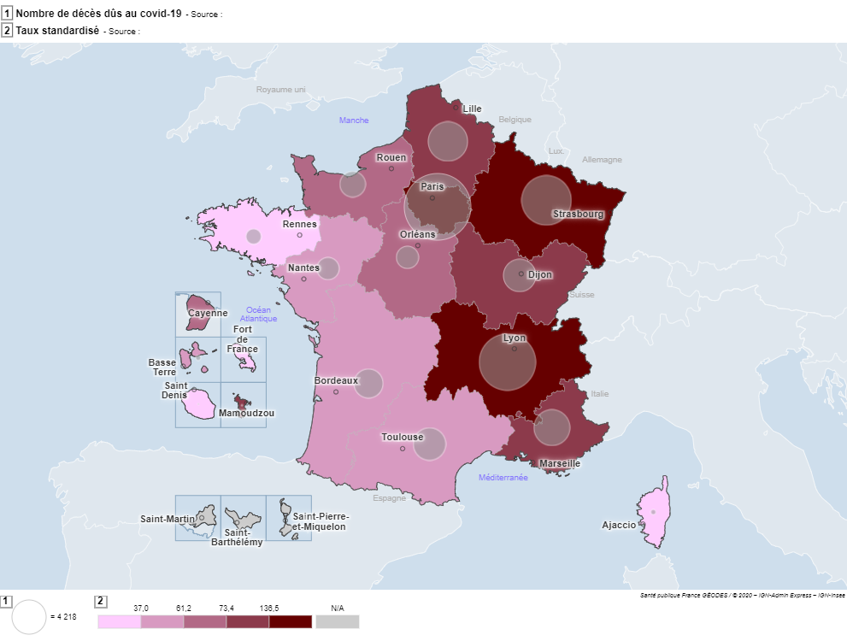
Région | Nombre de décès dûs au covid-19 | Taux standardisé
Guadeloupe | 195 | 50.9
Martinique | 45 | 11.2
Guyane | 67 | 69.4
Réunion | 60 | 10.1
Mayotte | 36 | 83.6
Île-de-France | 16200 | 163.2
Centre-Val de Loire | 2335 | 69.4
Bourgogne et Franche-Comté | 4486 | 122.7
Normandie | 2406 | 61.3
Hauts-de-France | 6503 | 114.6
Grand Est | 9146 | 152.4
Pays de la Loire | 2313 | 50.5
Bretagne | 1085 | 26.2
Nouvelle Aquitaine | 3134 | 37
Occitanie | 3839 | 49.5
Auvergne et Rhône-Alpes | 12435 | 137
Provence-Alpes-Côte d’Azur | 4803 | 72.7
Corse | 150 | 34.9

Lecture > En Île-de-France, le nombre de décès dus au Covid-19 est de 162 00 en 2020, ce qui correspond à un taux standardisé de 163,2 décès pour 100 000 habitants.
Champ > Décès dus au Covid-19 de personnes résidant et étant décédées en France.
Source > CépiDc, 2020.
Issu > Naouri, D., Fouillet, A., Ghosn, W., Coudin, E. (2022, décembre). Covid-19 : troisième cause de décès en France en 2020, quand les autres grandes causes de décès baissent. DREES, Études et Résultats, 1250.

